상품제안서
맥세이프 PD20W 쿨링 LED 보조배터리10000mAh | 상품코드: S41135

 |  |  |  |  |  |  | 02-713-8555 | www.synergygift.co.kr
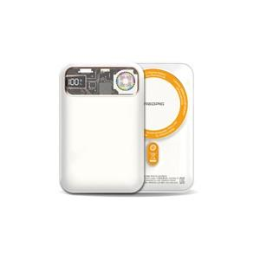 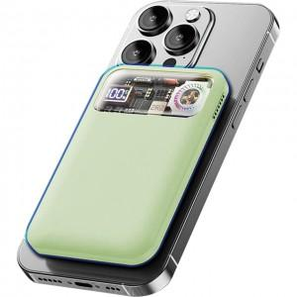 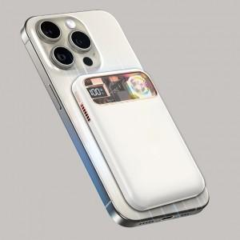

【상세/제작정보】 | <span style="font-size: 14pt;">※ 맥세이프링 미포함 상품입니다.</span>

【인쇄/포장옵션】 | 레이저 / 포장지포장

【공급단가】 | 수량 | 20~ | 100~ | 300~ | 500~ | 1,000~
*VAT별도 | 화이트(품절) | 25,500원 | 25,090원 | 24,480원 | 23,860원 | 23,460원
 | 민트 | 25,500원 | 25,090원 | 24,480원 | 23,860원 | 23,460원

【상품 URL】 | https://www.synergygift.co.kr:443/src/goods_detail.php?gdno=41135

